Sheet1
【 番号 】に合う答えを解答群から選び,記号で答えよ.

問題.1 フローチャート図の問題です

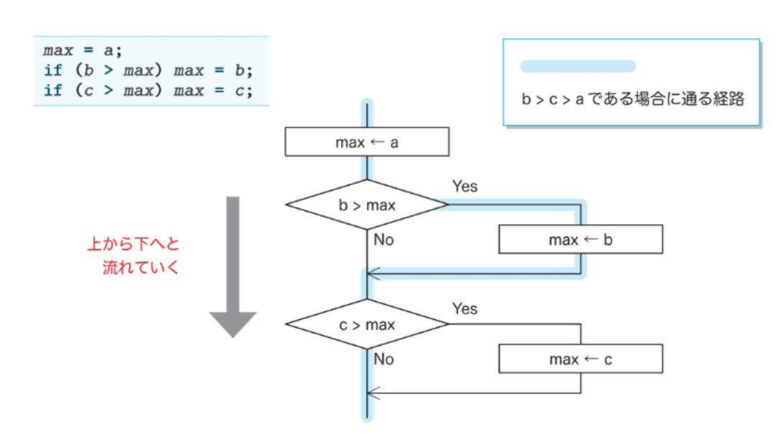

プログラムの流れは、黒線–に沿って上から下へと向かい、その過程で |  |  |  |  |  |  | 内に置か
れた【 ① 】が実行されます。
ただし、 | を通過する際は、その中に置かれた《【 ② 】》の評価結果に応じて、
YesとNoのいずれか一方をたどります。そのため、条件b>maxや条件c >maxが成立すれば(す
なわち、式b>maxや式 c >maxを評価した値が１であれば)、Yesと書かれた右側に
進み、そうでなければ(0であれば)Noと書かれた下側に進みます。
if 文やwhile 文などの条件判定のために置かれる()中の式は、制御式と呼ばれます。

プログラムの流れが、二つに分岐されたルートのいずれか一方を通ることから、if 文による
プログラムの流れの分岐は、双岐選択と呼ばれます。

【解答群】

 | 【①】 |  | 【②】
ア | 処理 | ア | 処理
イ | 条件 | イ | 条件

問題.2 三つの整数の中央値を求める問題です
#include <stdio.h>
/*--- a, b, cの中央値を求める ---*/
int med3(int a, int b, int c)
{
if (a >= b)
if (b >= c)
return 【 ① 】;
else if (a <= c)
return 【 ② 】;
else
return 【 ③ 】;
else if (a > c)
return a;
else if (b > c)
return c;
else
return b;
}

int main(void)
{
int a, b, c;
 |  |  |  |  |  | 実行例
printf("三つの整数の中央値を求めます。\n"); |  |  |  |  |  | 三つの整数の中央値を求めます。
printf("aの値："); scanf("%d", &a); |  |  |  |  |  | aの値:1
printf("bの値："); scanf("%d", &b); |  |  |  |  |  | bの値:3
printf("cの値："); scanf("%d", &c); |  |  |  |  |  | cの値:2
 |  |  |  |  |  | 中央値は2です。
printf("中央値は%dです。\n", med3(a, b, c));

return 0;
}

【解答群】
 | 【①】 | 【②】 | 【③】
ア | a | ｃ | ｂ
イ | ｂ | a | ｃ

問題.3 読み込んだ整数値の符号（正／負／0）を判定

#include <stdio.h>

int main(void)
{
int n;

printf("整数：");
scanf("%d", &n);
 |  |  |  |  |  | 実行例
if (n > 0) |  |  |  |  |  | 整数：15
printf(【 ① 】); |  |  |  |  |  | 正です。
else if (n < 0)
printf(【 ② 】); |  |  |  |  |  | 整数：-5
else |  |  |  |  |  | 負です。
printf( 0です。\n" );
 |  |  |  |  |  | 整数：0
return 0; |  |  |  |  |  | 0です。
}

【解答群】
 | 【①】 |  | 【②】
ア | "負です。\n" |  | "正です。\n"
イ | "正です。\n" |  | "負です。\n"

問題.4 1からnまでの整数の総和を求める

 | nが2であれば → 1 + 2
 | nが3であれば → 1 + 2 + 3

// 1, 2, ..., n の総和を求める（while文）
#include <stdio.h>

int main(void)
{
int n;
 |  |  |  |  |  | 実行例
puts("1からnまでの総和を求めます。"); |  |  |  |  |  | 1からnまでの総和を求めます。
 |  |  |  |  |  | nの値：5
printf("nの値："); |  |  |  |  |  | 1から5までの総和は15です。
scanf("%d", &n);

int sum = 0; // 総和
int i = 1;

while (i <= n) { // iがn以下であれば繰り返す
【 ① 】
【 ② 】
}

printf("1から%dまでの総和は%dです。\n", n, sum);

return 0;
}

【解答群】
 | 【①】 |  | 【②】
ア | sum = i; |  | i = sum;
イ | sum += i; |  | i++;

問題.5 関係演算子と等価演算子

関係演算子と等価演算子は、大小関係や等値関係の判定が成立すれば(真であれば)
【 ① 】を、成立しなければ(偽であれば)【 ② 】を生成する。
値【 ② 】が偽とみなされて、【 ② 】でないすべての値が真とみなされることは、
必ず覚えておく必要があります。
【 ① 】でも【 ③ 】でも、とにかく【 ② 】でなければ真です。そのため、

if (a) printf("ABC");

を実行すると、変数aの値が【 ② 】でなければ「ABC」と表示されます。

【解答群】
 | 【①】 |  | 【②】 |  | 【③】
ア | int型の1 |  | int 型の0 |  | int 型の100
イ | int 型の0 |  | int型の1 |  | int 型のｰ100

問題.6 記憶域の確保

calloc
形 式 | void *calloc(size_t nmemb, size_t size);
解説 | 大きさが【 ① 】 であるオブジェクト【 ② 】分の配列領域を確保する。
 | その領域は、すべてのビットが0で初期化される。
返却値 | 領域確保に成功した場合は、確保した領域の【 ③ 】を返し、
 | 失敗した場合は、【 ④ 】を返す。

【解答群】
 | 【①】 |  |  | 【②】
ア | nmemb |  | ア | size
イ | size |  | イ | nmemb個

 | 【③】 |  |  | 【④】
ア | 先頭へのポインタ |  | ア | 先頭へのポインタ
イ | 空ポインタ |  | イ | 空ポインタ

free
形式 | void free(void *ptr);
解説 | ptr が指す領域を【 ⑤ 】 して、その後の割付けに使用できるようにする。ptrが
 | 【 ⑥ 】 の場合は、何も行わない。それ以外の場合、実引数が calloc関数、
 | malloc 関数もしくはrealloc 関数によって以前に返されたポインタと一致しないとき
 | またはその領域がfree関数もしくは realloc関数の呼出しによって既に解放されて
 | いるときの動作は定義されない。
返却値 | なし。

【解答群】
 | 【⑤】 |  |  | 【⑥】
ア | 取得 |  | ア | 配列
イ | 解放 |  | イ | 空ポインタ

いずれの関数も、一般に【 ⑦ 】 と呼ばれる、特別な“空き領域”から記憶域を
確保します。確保したオブジェクトの寿命(生存期間)は、割付け記憶域期間(allocated
storage duration)と呼ばれます。
なお、確保した記憶域が不要になったら、その領域を解放します。そのために提供されてい
るのが 【 ⑧ 】関数です。

【解答群】
 | 【⑦】 |  |  | 【⑧】
ア | ヒープ |  | ア | malloc
イ | スタック |  | イ | free

int main(void)
{
int *x = calloc(【 ⑨ 】); // int型オブジェクトを生成
if (x == 【 ⓾ 】)
puts("記憶域の確保に【 ⑪ 】しました。");
else {
*x = 57;
printf("*x = %d\n", *x);
free(【 ⑫ 】; // int型オブジェクトを破棄
}
return 0;
}

【解答群】
 | 【⑨】 |  |  | 【⓾】
ア | sizeof( int ) |  | ア | FALSE
イ | 1 , sizeof( int ) |  | イ | NULL

 | 【⑪】 |  |  | 【⑫】
ア | 成功 |  | ア | *ｘ
イ | 失敗 |  | イ | ｘ

問題.7 ポインタ

「ポインタ p がオブジェクト n を指す」ようにするには、n の アドレスを p に
代入する必要があります。それを実現するのが、以下の代入です。

int n = 0;
int *p;

【 ① 】; // n へのポインタを p に代入する（p が n を指すようにする）

ポインタが指すオブジェクトには、「間接演算子」と呼ばれる単項演算子 * を使って
アクセスできます。
先ほどの代入によって p が n を指しているので、p から n へアクセスする
間接式 *p です。そのため、

【 ② 】 = 999; // p の指す先に 999 を代入する

を実行すると、n に 999 が代入されます。

【解答群】
 | 【①】 |  |  | 【②】
ア | *p = n |  | ア | p
イ | p = *n |  | イ | *p
ウ | p = n |  | ウ | &p
エ | p = &n |  | エ | **p

● ポインタと配列

int a[5] = {10, 20, 30, 40, 50};
int *p = a;

配列 a とポインタ p が宣言されており、p の初期化子は、配列名 a です。
原則として、配列名は、その配列の先頭要素へのポインタと解釈されます。
すなわち、式 a の値は a[0] のアドレスである 【 ③ 】 と一致します。

【解答群】
 | 【③】
ア | &a[0]
イ | a[0]
ウ | *a[0]
エ | sizeof(int)
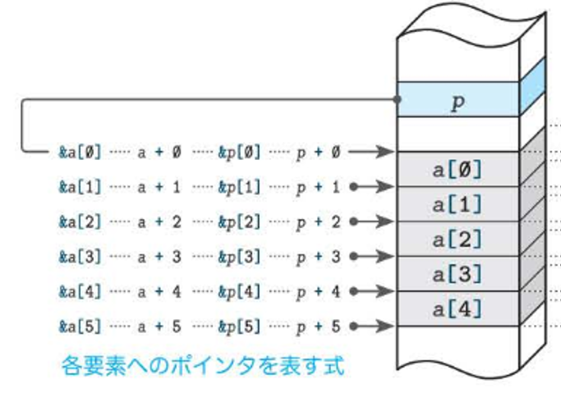

 |  |  |  |  |  | 【解答群】④
 |  |  |  |  |  | ア |  | イ
 |  |  |  |  | --→ | *( p + 0 ) |  | *p + 0
 |  |  |  |  | --→ | *( p + 1 ) |  | *p + 1
 |  |  |  |  | --→ | *( p + 2 ) | 又は | *p + 2
 |  |  |  |  | --→ | *( p + 3 ) |  | *p + 3
 |  |  |  |  | --→ | *( p + 4 ) |  | *p + 4

ポインタ p が配列中の要素 e を指すとき、
p + i は、要素 e の i 個だけ 【 ⑤ 】 の要素を指すポインタとなり、
p - i は、要素 e の i 個だけ 【 ⑥ 】 の要素を指すポインタとなる。

【解答群】
 | 【⑤】 |  | 【⑥】
ア | 後方 |  | 前方
イ | 前方 |  | 後方

問題.8 乱数

100～189 の範囲の乱数を生成し、出力を行います

int main(void)
{
// 乱数の種を初期化
【 ① 】(time(NULL));

// 100～189 の範囲の乱数を生成
int value = 【 ② 】;

printf("%d\n", value);

return 0;
}

【解答群】
 | 【①】 |  |  | 【②】
ア | free |  | ア | rand() % 189
イ | rand |  | イ | rand() % 100
ウ | printf |  | ウ | rand()
エ | srand |  | エ | 100 + rand() % 90

rand 関数が生成する乱数は、【 ③ 】と呼ばれます。【 ③ 】は、乱数のように
見えますが、実際には一定の法則に従って生成される数列です。

【解答群】
 | 【③】
ア | 真の乱数
イ | 連続乱数
ウ | 偽乱数
エ | 疑似乱数

問題.9 構造体

こういう利用を想定した構造体について
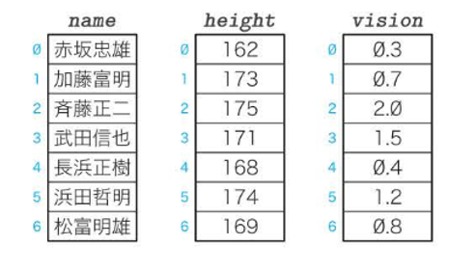

/*--- 身体検査データ型 ---*/
typedef 【 ① 】{
 | 【 ② 】 |  | // 氏名 / 身長 / 視力
} PhysCheck;

【解答群】
 | 【①】 |  |  | 【②】
ア | int |  | ア | char name[20];
イ | void |  |  | int height;
ウ | static |  |  | double vision;
エ | struct |  | イ | PhysCheck date;

問題.10 2分探索

2分探索は要素の値が【 ① 】に【 ② 】されている配列から効率よく
探索を行うアルゴリズムです

【解答群】
 | 【①】 |  |  | 【②】
ア | 昇順または降順 |  | ア | ソート
イ | 無作為 |  | イ | コピー
ウ | static |  | ウ | 分割
エ | struct |  | エ | 整数化

int bin_search(const int a[], int n, int key) {
int pl = 【 ③ 】;
int pr = 【 ④ 】;
do {
int pc =【 ⑤ 】;
if (【 ⑥ 】)
return pc;
else if (a[pc] < key)
pl = pc + 1;
else
pr = pc - 1;
} while (pl <= pr);
return -1;
}

int main(void) {
int x[7] = {12, 27, 39, 77, 92, 118, 121};
int key = 92;
int idx = bin_search(x, 7, key); // 7 を探索する
if (idx != -1)
printf("%d\n", idx); // 7の入った配列の添字を出力
else
printf("検索対象はありませんでした\n");

return 0;
}

【解答群】
 | 【③】 |  |  | 【④】
ア | a[0] |  | ア | a[0]
イ | key |  | イ | 0
ウ | 1 |  | ウ | 1
エ | 0 |  | エ | n - 1

 | 【⑤】 |  |  | 【⑥】
ア | (n + pr) / 2 |  | ア | a[i] == key
イ | pl |  | イ | a[pc] > key
ウ | pr |  | ウ | a[pc] < key
エ | (pl + pr) / 2 |  | エ | a[pc] == key

問題.11 関数へのポインタ
関数へのポインタとは、名前の通り、関数を指すポインタです。
関数へのポインタの型は、指す対象となる関数の型によって異なります。
次の関数はint型の引数を受け取ってdouble型の値を返却する関数です。

double func(int);

この関数を指すポインタの型、fpの宣言は次のようになります。

【 ① 】;

【解答群】
 | 【①】
ア | double (*fp)(int)
イ | double *fp(int)

// 九九の加算と乗算
#include <stdio.h>

/*--- x1とx2の和を求める ---*/
int sum( int x1 , int x2 )
{
return x1 + x2;
}

/*--- x1とx2の積を求める ---*/
int mul( int x1 , int x2 )
{
return x1 * x2; |  |  |  |  | 実行例
} |  |  |  |  | 九九の加算表
 |  |  |  |  | 2 3 4 5 6 7 8 9 10
/*--- 九九の表を出力 ---*/ |  |  |  |  | 3 4 5 6 7 8 9 10 11
void kuku(int (*calc)(int, int) ) |  |  |  |  | 4 5 6 7 8 9 10 11 12
{ |  |  |  |  | 5 6 7 8 9 10 11 12 13
for (int i = 1; i <= 9; i++) { |  |  |  |  | 6 7 8 9 10 11 12 13 14
for (int j = 1; j <= 9; j++) |  |  |  |  | 7 8 9 10 11 12 13 14 15
printf("%3d",【 ② 】 ); |  |  |  |  | 8 9 10 11 12 13 14 15 16
putchar('\n'); |  |  |  |  | 9 10 11 12 13 14 15 16 17
} |  |  |  |  | 10 11 12 13 14 15 16 17 18
}
 |  |  |  |  | 九九の乗算表
int main(void) |  |  |  |  | 1 2 3 4 5 6 7 8 9
{ |  |  |  |  | 2 4 6 8 10 12 14 16 18
puts("九九の加算表"); |  |  |  |  | 3 6 9 12 15 18 21 24 27
【 ③ 】; |  |  |  |  | 4 8 12 16 20 24 28 32 36
puts("\n九九の乗算表"); |  |  |  |  | 5 10 15 20 25 30 35 40 45
【 ④ 】; |  |  |  |  | 6 12 18 24 30 36 42 48 54
 |  |  |  |  | 7 14 21 28 35 42 49 56 63
return 0; |  |  |  |  | 8 16 24 32 40 48 56 64 72
} |  |  |  |  | 9 18 27 36 45 54 63 72 81

【解答群】
 | 【②】 |  | 【③】 |  |  | 【④】
ア | (*calc)(i, j) |  | kuku(sum); |  |  | kuku(mul);
イ | (*calc)(int, int) |  | kuku(sum(int,int)); |  |  | kuku(mul(int,int));
ウ | *calc(i, j) |  | kuku(sum); |  |  | kuku(mul);
エ | *calc(int, int) |  | kuku(sum(int,int)); |  |  | kuku(mul(int,int));

問題.12 クイックソート

#include <stdio.h>
#include <stdlib.h>
#define swap(type, x, y) do { type t = x; x = y; y = t; } while (0)

/*--- クイックソート ---*/
void quick(int a[], int left, int right) {
int pl = left;
int pr = right;
int x = a[【 ① 】];
do {
while (a[pl] 【②】x) pl++;
while (a[pr] 【③】 x) pr--;
if (pl 【④】 pr) {
swap(int, a[pl], a[pr]);
pl++;
pr--;
}
} while (pl <= pr);
【 ⑤ 】
}

int main(void) {
int x[9] = {5, 8, 4, 2, 6, 1, 3, 9, 7}; // 初期化された配列
int nx = 9;

quick(x, 0, nx - 1); // ソート実行

for (int i = 0; i < nx; i++)
printf("x[%d] = %d\n", i, x[i]); // ソート後の出力

return 0;
}

【解答群】
 | 【①】 |  |  | 【②】 |  |  | 【③】
ア | (pl - pr) |  | ア | ＝＝ |  | ア | ＝＝
イ | (pl + pr) |  | イ | ＋ |  | イ | ＋
ウ | (pl - pr) / 2 |  | ウ | > |  | ウ | >
エ | (pl + pr) / 2 |  | エ | < |  | エ | <

 | 【④】 |  |  | 【⑤】
ア | ＝＝ |  | ア | if (left < pr) quick(a, left, pr);
イ | ＋ |  |  | if (pl < right) quick(a, pl, right);
ウ | >＝ |  | イ | if (left < pr) return 0;
エ | <＝ |  |  | if (pl < right) return 0;

問題.1 |  |  |  |  | 問題.8
【 ① 】 |  |  | 1 | 2 | 【 ① 】 |  |  | 25 | 2
【 ② 】 |  |  | 2 | 2 | 【 ② 】 |  |  | 26 | 2
 |  |  |  |  | 【 ③ 】 |  |  | 27 | 2

 |  |  |  |  | 問題.9
問題.2 |  |  |  |  | 【 ① 】 |  |  | 28 | 2
【①】【②】【③】 |  |  | 3 | 2 | 【 ② 】 |  |  | 29 | 2

問題.3 |  |  |  |  | 問題.10
【①】【②】 |  |  | 4 | 2 | 【 ① 】 |  |  | 30 | 3
 |  |  |  |  | 【 ② 】 |  |  | 31 | 3
問題.4 |  |  |  |  | 【 ③ 】 |  |  | 32 | 3
【①】【②】 |  |  | 5 | 2 | 【 ④ 】 |  |  | 33 | 3
 |  |  |  |  | 【 ⑤ 】 |  |  | 34 | 3
問題.5 |  |  |  |  | 【 ⑥ 】 |  |  | 35 | 3
【①】【②】【③】 |  |  | 6 | 2
 |  |  |  |  | 問題.11
問題.6 |  |  |  |  | 【 ① 】 |  |  | 36 | 2
【 ① 】 |  |  | 7 | 2 | 【 ② 】 |  |  | 37 | 2
【 ② 】 |  |  | 8 | 2 | 【 ③ 】 |  |  | 38 | 2
【 ③ 】 |  |  | 9 | 2 | 【 ④ 】 |  |  | 39 | 2
【 ④ 】 |  |  | 10 | 2
【 ⑤ 】 |  |  | 11 | 2 | 問題.12
【 ⑥ 】 |  |  | 12 | 2 | 【 ① 】 |  |  | 40 | 2
【 ⑦ 】 |  |  | 13 | 2 | 【 ② 】 |  |  | 41 | 2
【 ⑧ 】 |  |  | 14 | 2 | 【 ③ 】 |  |  | 42 | 2
【 ⑨ 】 |  |  | 15 | 2 | 【 ④ 】 |  |  | 43 | 2
【 ⑩ 】 |  |  | 16 | 2 | 【 ⑤ 】 |  |  | 44 | 2
【 ⑪ 】 |  |  | 17 | 2 |  |  |  |  | 46
【 ⑫ 】 |  |  | 18 | 2
 |  |  |  |  |  |  |  |  | 100
問題.7
【 ① 】 |  |  | 19 | 3
【 ② 】 |  |  | 20 | 3
【 ③ 】 |  |  | 21 | 3 |  |  |  |  | 2.272727273
【 ④ 】 |  |  | 22 | 3
【 ⑤ 】 |  |  | 23 | 3
【 ⑥ 】 |  |  | 24 | 3
 |  |  |  | 54

